Lógyógyászati termékek
 |  |  |  |  |  |  |  |  |  |  |  |  |  | LABORATÓRIUMI VIZSGÁLATOK
HATÓSÁGI ÉS KEDVELTSÉGI VIZSGÁLAT | TERMÉK FOTÓ* | TERMÉK NEVE | ÁR* (Ft/kiszerelés) | KISZERELÉS | FELTÜNTETETT ÖSSZETEVŐK | FELHASZNÁLÁSI JAVALLAT | HASZNÁLATI UTASÍTÁS | EGYÉB INFORMÁCIÓ | FORGALMAZÓ/GYÁRTÓ* | MENTOL | PENÉSZGOMBA | ÉLESZTŐGOMBA | KOAGULÁZ POZITÍV STAPHYLOCOCCUS | PSEUDOMONAS SPP. | ESCHERICHIA COLI | MIKROORGANIZMUSOK SZÁMA | pH
ÉRTÉKELÉSE |  |  |  |  |  |  |  |  |  | (mg/kg) | megfelelő érték= nem megfelelő érték=X | megfelelő érték= nem megfelelő érték=X | megfelelő érték= nem megfelelő érték=X | megfelelő érték= nem megfelelő érték=X | megfelelő érték= nem megfelelő érték=X | megfelelő érték= nem megfelelő érték=X
megfelelt | 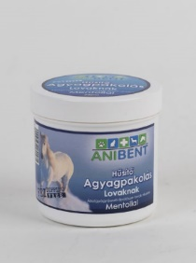 | Anibent Hűsítő agyagpakolás | 1690 | 200 ml | Víz 43,5%, bentoni 15%, Ricinus communis magolal 15%, glicerin 8%, Aloe barbadensis levéllé 7,5%, *Metil-glükóz-szeszkvisztearát 6%, cetil-alkohol 3%, fenoxi-etanol 1%, mentol 1% | A bentonit tartalmú hűsítő agyagpakolás aktív összetevőinek köszönhetően segíti a ló lábának regenerációját. Kiegészítő kezelésként alkalmazható rándulások, ficamok következtében kialakult duzzanatok esetén. Megerőltető munkát követően, - a mentolnak köszönhetően - gyorsan és tartósan hűti az ízületeket, izmokat. | Megfelelő mennyiséget vigyünk fel a kezelni kívánt területre, dörzsöljük be a nedves szőrbe, majd 15-20 perc után öblítsük le, vagy távolítsuk el kefével. | FEI dopping-free Száraz, hűvös helyen, fénytől védve tárolandó Gyermekek elől elzárva tartandó! Kizárólag állategészségügyi vagy ápolási célra! A fel nem használt terméket, valamint a keletkező hulladékokat/a megfelelően kell megsemmisíteni. | GY/F: Axis Bentonit Kft., 3252 Erdőkövesd, hrsz: 094/3 | 5629 |  |  |  |  |  |  | 6.6
megfelelt | 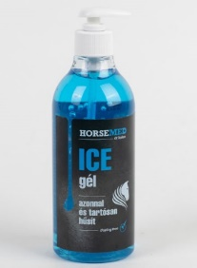 | Dr. Kelen Horsemed Ice gél | 4116 | 500 ml | Alkohol, víz, mentol, kámfor, PEG-40 hidrogénezett ricinusolaj , PEG-7 gliceril-kokoát, carbomer, trietilamin, allantoin, panthenol, grapefruitmag extr., CI 73015 | Verseny és hobbilovak részére kifejlesztett gyógyhatású jéggél. Azonnal és tartósan hűsíti a fájó, gyulladt területet a túlhűlés veszélye nélkül. Hatásos elsősegély túlerőltetés, zúzódás, rándulás, akut izom- és ínsérülés esetén. A kedvező farmakológiai hatássú mentol, kámfor és pantenol elősegíti az érintett terület gyors regenerálódását. Az allantoin gyorsítja a bőr felső rétegének hámképződését. | Külsőleg alkalmazandó. A kívánt területre 1-2óránként vigyük fel a gélt. Néhány perc múltán hideg-érzés jelentkezik, ami tartósan megmarad. Kompressziós kötés alatt alkalmazva a duzzanat gyorsabban mérséklődik. A szőr nem lesz ragacsos, a gél nyomtalanul és azonnal felszívódik. A kézről vízzel könnyen lemosható.Tartósítószert, illatanyagot nem tartalmaz. A készítmény anyagai nem szerepelnek a FEI dopping listáján. Vigyázzon, hogy vérző sebre, szembe, nyálkahártyára ne kerüljön! | Gyermekek elől elzárva tartandó! Kizárólag állategészségügyi vagy állatápolási célra! 10-30 °C között, fénytől védve, lezárva tartandó. | GY és F: HighCosm Bt. 1134 Budapest, Csángó u. 20/D | 15118 |  |  |  |  |  |  | 7.3
megfelelt | 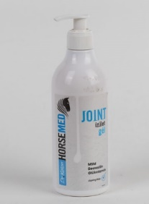 | Dr. Kelen Horsemed Joint izületvédő gél | 6950 | 500 ml | Víz, alkohol, izopropil-alkohol, kámfor, metil-szulfonil-metán, PEG-7 gliceril-kokoát, izopropil-mirisztát, mentol, N-acetilglükózamin, carbomer, trietanolamin, Boswellia Serrate extr., Eukaliptuszolaj, Laureth-9, gyömbérgyökér extr., fahéjolaj, metil-nikotinát | Verseny- és hobbilovak részére kifejlesztett izületvédő MSM, glükózamin és természetes Boswellin tartalmú gél, amely kiválóan alkalmas izületi gyulladás (arthritis) és kopásból (arthrosis) eredő problémák megelőzésére, kiegészítő kezelésére. A mentol és a kámfor helyi fájdalomcsillapító, gyulladáscsökkentő hatású és azonnali enyhülést biztosít. | Külsőleg alkalmazandó. Közvetlenül edzés és munka utáni karámban állás vagy esti istállóban állás idején a géllel erőteljesen masszírozza be a kezelendő területet szőrrel szemben, naponta 2-3 alkalommal. Használata panaszok esetén folyamatosan javasolt. A gél megelőző és szájon át történő gyógyszeres kezelések kiegészítésére is ajánlott. Nyomtalanul és azonnal felszívódik, a szőr nem lesz ragacsos. A kézről könnyen lemosható. | Tartósítószert, illat- és színezőanyagokat nem tartalmaz. Gyógyszerészek és állatorvosok által fejlesztett. Gyermekek elől elzárva tartandó! Kizárólag állategészségügyi vagy állatápolási célra! 10-30 °C között, fénytől védve, lezárva tartandó. Doping free. | GY és F: HighCosm Bt. 1134 Budapest, Csángó u. 20/D | 11463 |  |  |  |  |  |  | 6.9
megfelelt | 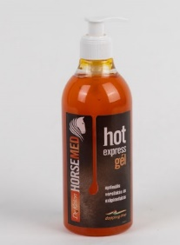 | Dr. Kelen HorseMed-Hot Express gél | 3492 | 500 ml | Alkohol, víz, izopropil-alkohol, PEG-40 hidrogénezett ricinusolaj , PEG-7 gliceril-kokoát, mentol, carbomer, trietanolamin, citromolaj, kasszia fahéjolaj, eukaliptusz globulus olaj, metil-nikotinát, borókaolaj, körömvirág ext. | Verseny- és hobbilovak részére kifejlesztett vérkeringést fokozó, tartót hatású, új generációs "hot" gél. Kiválóan alkalmas edzések és versenyek előtti bemelegítésnél. Használatával csökkenthető a sérülések kockázata és a túlterhelés veszélye. Bedörzsölést követően az izmok, inak, vér- és oxigénellátása optimalizálódik. Az intenzív hatással rendelkező, természetes anyagokat tartalmazó Herbal-System rednszerű gél fahéj-, eukaliptusz- és borókaolajat tartalmaz. (Kapszaicin mentes). Javasolt hideg időben és hosszabb szállítások esetén az izületek védelmére. | Külsőleg alkalmazandó. Edzés, verseny előtt a kívánt területet a géllel erőteljesen be kell masszírozni. A szőr nem lesz ragacsos, a gél nyomtalanul és azonnal felszívódik. A kézről vízzel könnyen lemosható.Tartósítószert, illatanyagot nem tartalmaz. A készítmény anyagai nem szerepelnek a FEI dopping listáján. Vigyázzon, hogy vérző sebre, szembe, nyálkahártyára ne kerüljön! Érzékeny bőr esetén gumikesztyű használata javasolt. | Gyermekek elől elzárva tartandó! Kizárólag állategészségügyi vagy állatápolási célra! 10-30 °C között, fénytől védve, lezárva tartandó. | GY és F: HighCosm Bt. 1134 Budapest, Csángó u. 20/D | 6817 |  |  |  |  |  |  | 6.7
megfelelt | 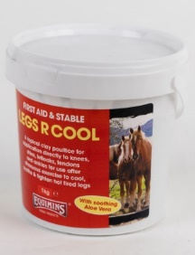 | Equimins Legs R Cool | 6550 | 1000 g | kaolin, víz, aloé vera koncentrátum, varázsmogyoró, allantoin, mentol, glicerin | Megerőltető edzések és versenyek után helyi agyag borogatásként a térdekre, lábszárra, csüdre, inakra, és csánkra is alkalmazható, hogy hűtse és nyugtassa a fáradt lábakat. Ajánlott még kemény, kötött talajon való lovaglás után. Alkalmazható a túlterhelés miatt kialakult beszűrődések, a megerőltetett inak és szalagok és izomfájdalmak kiegészítő kezelésére. A Legs RCool tetején kiváló nedvesség természetes jelenség, a terméket használata előtt össze kell keverni a homogén állag eléréséig. | A lábakat alaposan tisztítsa le, majd kb. 3-5 mm vastag rétegben vigye fel a LegRCool agyagpakolást. Használható bandázsolás nélkül is vagy bandázsolva (tegyen papírt vagy fóliát az agyagra majd alulról fölfelé haladva fáslizza be a lábat, ügyelve rá hogy ne legyen a kötés túl szoros). Hagyja az agyagpakolást fenn legalább 10-12 órán át, majd langyos vízzel mossa le. | A termék csak előírás szerint, külsőleg használható. Ha szembe jut, bő vízzel azonnal le kell mosni. 10-20 °C, száraz helyen tárolandó | GY: Equimins Limited, Sandpiper House, Frogmore, Kingsbridge, Devon, TQ7 2NR F: Ab-Original Kft, 9200 Mosonmagyaróvár, Kossuth Lajos utca 31. | 518 |  |  |  |  |  |  | 7.2
megfelelt | 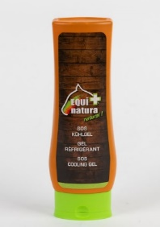 | Equinatura - SOS Hűtőzselé | 3300 | 300 ml | Árnika extr., rozmaring olaj, aloe vera gel, Hamamelis extract (boszorkány mogyoró), kámfor, mentol | Az árnika és a rozmaring elősegíti a mbilitást, az aloe vera és a boszorkány mogyoró intenzíven gondoskodik a bőrről és a kis sebekről. Az élénkítő hatás áldás a ló feszült izmaira | A zselét egyenletesen oszlassuk el a kezelni kívánt felületen, majd jól dörzsöljük be. Sportolás, mozgás után alkalmazzuk. | 2 és 40 °C között tárolandó | F: Alphvet Zrt. | 1890 |  |  |  |  |  |  | 5.9
megfelelt | 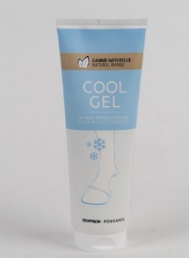 | Fouganza Hűsítő gél mentollal, árnika kivonattal és illóolajokkal | 2990 | 250 ml | Aqua (víz), glicerin, alkohol denat., mentol, xantán gumi, gliceril-sztearát citrát, Helianthus Annuus (napraforgó) magolaj, Chondrus Crispus (karragén) por, nátrium-benzoát, mentha piperita (borsmenta) olaj, Gaultheria Prointermbenss Levélolaj, Kálium-szorbát, Arnica Montana virágkivonat, Eucalyptus Globulus levélolaj, Helichrysum Italicum virágolaj, citromsav, limonén, linalool, nátrium-hidroxid | Hűsítő hatást kölcsönöz, amely megnyugtatja az izmokat sportolás után. | Az optimális használat érdekében alkalmazás előtt javasolt a lovat megtisztítani a szennyeződésektől. A készítmény alkalmazása előtt hagyd a ló szőrzetét megszáradni. | Ne alkalmazza sebekre. | F: Tízpróba Magyarország Kft, 2040 Budaörs, Baross utca 146 GY: Decathlon SE, 4 boulevard de Mons, 59650 Villeneuve d’Ascq, Franciaország | 13222 |  |  |  |  |  |  | 5.3
megfelelt | 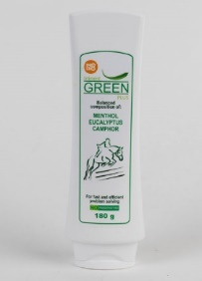 | Green Plus emulzió | 1930 | 180 g | Mentol, eukaliptusz, kámfor | A termék ajánlott ízületgyulladások, szöveti duzzanatok, heveny gyulladások (pl. tőgygyulladás) kiegészítő kezelésére. Alkalmazásakor először hűtő, később intenzív melegítő hatás jelentkezik. | Külsőleges alkalmazásra. Naponta 2-3 alkalommal vigyen fel kis mennyiségű krémet vékony rétegben az érintett bőrfelületre, majd dörzsölje be. Nem alkalmazható a termék hatóanyagaival, vagy bármely segédanyaggal szembeni túlérzékenység esetén | Gyermekek elől elzárva tartandó! Kizárólag állategészségügyi vagy állatápolási célra! 25 °C alatt, száraz helyen, fénytől védve tartandó. | GY: UAB RUVERA (Zemaités g. 145, Siauliai, Litvánia) F: Werfft-Pharma Kft. (9028 Győr, Szt. Imre u. 156/a) | 18700 |  |  |  |  |  |  | 6.3
megfelelt | 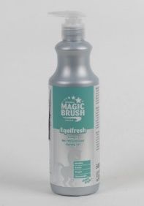 | Magic Brush Equifresh hűtőzselé | 4494 | 500 ml | Víz, Glicerin, denaturált alkohol, propilénglikol, mentol chamomilla recutita virág extr., ginkgo biloba levél kivonat, Arnica Montana virág kivonat, panthenol, fenoxi-etanol, poliszorbát 20, carbomer, trietanolamin, etilhexil-glicerin, CI42090. | Mentol, ginkó, árnika és kamilla tartalmú hűtőzselé. Hűti és felfrissíti a ló lábait, az ínakat, ízületeket és izmokat. | Közvetlenül edzés, verseny, vagy egyéb fizikai igénybevétel után vigye fel a lábvégekre | A termék összetevői nem szerepelnek a FEI dopping-listáján. (A mindenkori aktuális lista tartalmáért a gyártó nem tud jogi felelősséget vállalni, annak ellenőrzése a felhasználó jogköre. Kizárólag előírás szerint, külsőleg alkalmazandó. Száraz helyen, 25°C alatt tárolandó. Fagyástól óvni kell. | GY: Albert Kerbl GmbH Felizenzell 9 D-84428 Buchbach F: Déli-Farm Kft., Dorozsmai út 48. 6728 Szeged | 17755 |  |  |  |  |  |  | 6.3
megfelelt | 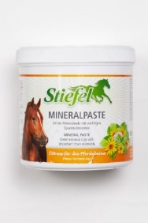 | Stiefel Mineral-Paste gél | 4533 | 850 g | Zöld timföld, gyógynövény tinktúra (kamilla, árnika, mentol), metilbidromo, glutaronitril, fenoxi-etanol | Krónikus izületi- és izomfájdalmak, szalaghúzódások, nehezen gyógyuló, ismét visszatérő problémák, duzzadt, ödémás szövetek kezelésének kiegészítésére. A zöld timföld természetes összetevői valamint a hozzáadott árnika, kamilla és mentol ellazítanak és regenerálnak. Igénybevett inak, izmok, szalagok és izületek, végtagok melegedésekor, ficamokra. | Hideg vagy meleg pakolásként, külsőleg alkalmazandó. Szükség szerint naponta 1-2 alkalommal kb 1/2 cm vastagságban vigyük fel a kezelendő testrészre, fáslizzuk be, hagyjuk hatni 2-3 órán át, majd bő vízzel mossuk le. Amennyiben meleg pakolásként használja, ugyanezt az eljárást alkalmazzuk, de a pasztát nyitott dobozzal, forró vízben, 10-20 percig melegítsük használat előtt. A készítmény kizárólag sértetlen, ép bőrfelületen alkalmazható! Szembe, nyálkahártyára nem kerülhet. | Alkalmazása után gondosan mosson kezet! 25 °C-on alatt száraz helyen fénytől védve tartandó. Gyermekek elől elzárva tartandó! Kizárólag állategészségügyi vagy állatápolási célra! | GY: Innopha GmbH, Németország F: Medicus Partner Kft, 2051 Biatorbágy | 84 |  |  |  |  |  |  | 6.8
megfelelt | 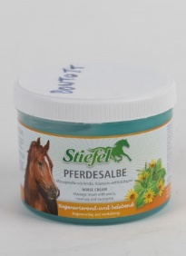 | Stiefel Pferdesalbe gél | 5563 | 500 ml | Tisztított víz, izopropil-alkohol, gyógynövénytinktúrák (árnika, mentol, eukaliptusz, rozmaring, citromfü), metilbidromo-glutaronitril, fenoxietanol | A versenyekben és a kemény edzésekben megterhelt inakra és izületekre. Természetes összetevői hűsítenek és frissítenek, ezért jótékony hatással van a váll és hát területeire is. | Külsőleg alkalmazandó. Egy vékony réteget felviszünk, gyengéden bemasszírozzuk, majd egy vastagabb réteg Pferdesalbe gélt is felviszünk, melyet letakarva hatni hagyunk. | Szobahőmérsékleten, 25°C alatt száraz helyen fénytől védve, tartandó | F: Medicus Partner Kft. 2051 Biatorbágy, Tormasrét u. 12 GY: Innopha GmbH, Németország | 6156 |  |  |  |  |  |  | 6.9
nem megfelelt | 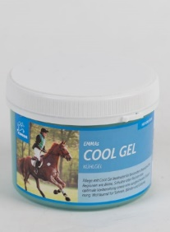 | EMMAs Cool Gel | 5449 | 500 ml | Aqua (víz), Propylene Glycol, Isopropyl Alcohol, Arnica Montana, Menthol, Sodium Carbomer, Rosmarinus Officinalis (rozmaringolaj), Eucalyptus Globulus, Cymbopogon Schoenanthus Oil (citromfűolaj), Phenoxyethanol, Ethylhexylglycerin, Chlorophyll, CI 42090. | A Cool Gel használata különösen igénybe vett területeken, mint például a lábak, vállak vagy hát, optimális előkészítést, valamint kiegyensúlyozó ellazulást jelent. Jótékonyan hat az inakra, szalagokra és ízületekre. | A gélt vastagon vigye fel és hagyja megszáradni. A gél gyorsan beszívódik és nem ragad. Ne alkalmazza sebekre vagy nyálkahártyára. | Gyermekek elől elzárva tartandó. Felbontás után jól zárja vissza. Hűvös és száraz helyen tárolandó. | F/GY: EMMA Eventing GmbH Zur Tholenburg 4, 49626 Bippen | 5990 |  |  |  |  |  |  | 7.0
nem megfelelt | 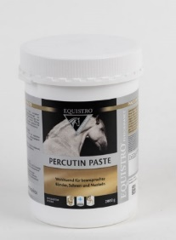 | Equistro Percutin Paste | 13956 | 2000 g | Agyag, árnikakivonat, mentol, izopropanol, kamillakivonat. | EQUISTRO® Percutin Paste normalizálja a nem kívánt folyadékeloszlást a szövetekben, és egyidejűleg párolgás révén intenzív hűsítő hatást fejt ki, ami miatt a paszta különösen jótékonyan hat az igénybe vett szalagokra, inakra és izmokra. | Az EQUISTRO® Percutin Paste külsőleg alkalmazandó hűtőpaszta a mozgásszervi rendszerre. Nyílt sebre ne alkalmazza. A kész pasztát vastag rétegben kell felvinni, és hagyni kell a helyén megszáradni – nem szabad betekerni. A megszáradt paszta általában magától lehullik, a maradékot kefével lehet eltávolítani vagy vízzel lemosni. Az alkalmazás tetszőleges gyakorisággal megismételhető hosszabb időn keresztül, anélkül, hogy bőrirritációt vagy szőrhullást okozna. | A termék jellegéből adódóan tárolás közben folyadékkiválás történhet. Használat előtt jól keverje fel. A Vetoquinol nem vállal felelősséget a versenyszabályok megsértéséért. Kétség esetén forduljon állatorvoshoz. Csak külsőleg használható, tiszta, ép bőrön. Használat után mindig mossa meg a kezét. Gyermekek elől elzárva tartandó. | F: Vetoquinol GmbH, Reichenbachstraße 1, D-85737 Ismaning | 226 |  |  |  |  |  |  | 6.4
nem megfelelt | 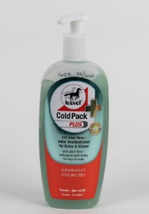 | Leovet Cold Pack Plus | 6678 | 500 ml | Víz, izopropil-alkohol, mexikói árnika, aloe barbadenis, rosmarinus offcinalis, kámfor, carbomer, menthol, linalool, limonén, CI 42051 | Az árnika és a rozmaring élénkíti és ellazítja az izületeket, izmokat, idegeket. A készítmény hatékonyságát fokozza az aloe vera, amely üdíti és ápolja az egész testet. A gél először hűsít, majd kellemesen melegít. Ízületi gyulladásokra és izomhúzódásokra embereken is alkalmazhazó. | A kívánt felületre felvisszük és bemasszírozzuk | _ | A mintavétel időpontjában feltüntetett gyártó vagy forgalmazó: F: Horze Lovasáruház, 1152, Budapest, Külső Fóti út 14. Időközben nyilvántartásba vett és regisztráció során jóváhagyott gyártó, forgalmazó: Gy: Dr. Jacoby Gmbh & Co. KG. Beim Eberacker 1. D-35633 Lahnau F: EUROHORSE Hungary „Kovács Lovasbolt” Kft. 8360 Keszthely, Reischl Imre utca 1. | 2039 |  |  |  |  |  |  | 6.2
nem megfelelt | 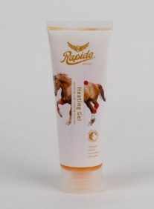 | Rapide Heating Gel | 4683 | 250 ml | eugenol, cineol, (R)-p-menta-1,8-dién (d-limonén) | Az intenzív edzés vagy túlterhelés következtében fáradt és túlságosan feszes izmok, illetve húzódások és/vagy fájdalmas izmok kezelésére lovaknál. Serkenti a vérkeringést, behatol mélyre, hogy felmelegítse és ellazítsa az izmokat, így azok ismét hajlékonnyá és rugalmassá válnak. Gyors regenerálódást segít elő sérülések után, és ideális melegítőként edzés előtt és után is, hogy serkentse a vérkeringést. | Naponta 2–3 alkalommal vigyen fel egy kis mennyiséget az érintett területre, és gyengéden masszírozza be. Melegítéshez dörzsölje be az izmokba edzés előtt. Kerülje a szembe és sérült bőrre való jutást, és tartsa távol gyermekektől. | Allergiás reakciót válthat ki | _ | 8558 |  |  |  |  |  |  | 5.2
nem megfelelt | 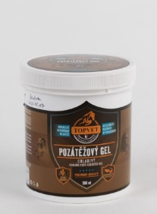 | TOPVET Edzés utáni hűsítő gél lovaknak | 4688 | 500 ml | Aqua, Alcohol denat., Glycerin, Camphor, Menthol, Juniperus Communis Fruit Oil, Symphytum Officinale Root Extract, Aesculus Hippocastanum Seed Extract, Abies Alba Needle Oil, Pinus Mugo Twig Oil, Eucalyptus Globulus Leaf Extract, Propylene Glycol, Gentiana Lutea Root Extract, Veronica Officinalis Leaf Extract, Althaea Officinalis Root Extract, Malva Sylvestris Flower Extract, Carbomer, Mentha Piperita Oil, Phenoxyethanol, Ethylhexylglycerin, Arnica Montana Flower Extract, Potassium Sorbate, Sodium Benzoate, Lactic Acid, Sodium Hydroxide, Rosmarinus Officinalis Leaf Extract, Thymus Vulgaris Flower/Leaf Oil | Természetes növényi kivonatokat tartalmazó frissítő gél lovak számára. Ideális mindennapi ápoláshoz, edzés utáni hűsítő masszázshoz. A gondosan összeválogatott gyógynövények támogatják a bőr, az inak és az izmok kényelmét, különösen terhelés után. | Alaposan masszírozzák be a gélt az izmokba. Könnyen lemosható | Száraz helyen szobahőmérsékleten tárolandó. Ne tegyék ki anapfény és közvetlen hatásának. Óvják a fagytól. | A mintavétel időpontjában feltüntetett gyártó vagy forgalmazó: F: TERMÉSZET EGÉSZSÉGE Kft.,1064 Budapest, Podmanicky u. 57. GY: Green idea s.r.o., Brno, Vodova 40, 612 00, Csehország Időközben nyilvántartásba vett és regisztráció során jóváhagyott gyártó, forgalmazó: F: Elementary Kft, Budapest, 1221 Kőérberki út 7/a GY: Green idea s.r.o., Vodova 40, 612 00 Brno, Helyszín: Knínická 2018/7, 664 34 Kuřim | 16183 |  |  |  |  |  |  | 5.8
*: Egérrel a cellára mutatva további információ jelenik meg.

